Mall
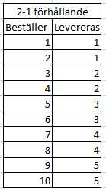
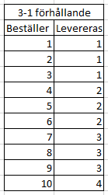
Hur det fungerar:
• I nedan tabell kan ni skriva in de artiklar som ni vill ha en ersättningartikel på om vi bristar till er.
• Skicka in till oss så sätter vi upp det i systemen och återkopplar sedan till er när det är klart.
• Ni betalar priset för ersättningsartikeln, inte för bristad produkt.
• Får ni brist på ersättningsartikeln kan man sätta upp en ersättning på ersättningsartikeln
• Om ni tex vill ha ersättning om Gräddfil 1,8 kg hink bristar och vill ha 5 kg istället och få ungefär samma mängd så bör det sättas upp med förhållande --> se tabeller som kan användas tvärtom också
• Alla artiklar är inte möjliga att ha ersättning på.

Är artikeln möjlig får ni denna text |  |  | Är artikeln inte möjlig får ni denna text
460 | GRÄDDFIL HK5,0 | 1 PC | 103 | LÄTTMJÖLK SP 20,0L | Ej möjlig

Kundnr: |  | Kundnamn: |  |  | Start datum :
 | Fyll ej i ! |  |  | Fyll ej i !
Artikelnr | Artikel | Antal/enhet | Vid brist ersätts med |  | Antal/enhet | Ersätts med förhållande: | Ersätts med förhållande:

